【様式１】地域連携活動実施状況報告書
様式１
 |  |  |  |  |  |  |  | 年 |  | 月 | 日

就労継続支援Ａ型事業所における地域連携活動実施状況報告書

事業所名 |  | プリマステラ |  |  | 事業所番号 |  | 2810601431
住 所 |  | 神戸市長田区神楽町2-3-1 第一丸鹿ビル3F |  |  | 管理者名 |  | 河村 裕子
電話番号 |  | 078-647-5255 |  |  | 対象年度 |  | 令和4年度

地域連携活動の概要
＜活動内容＞ |  |  |  |  | ＜活動の様子＞
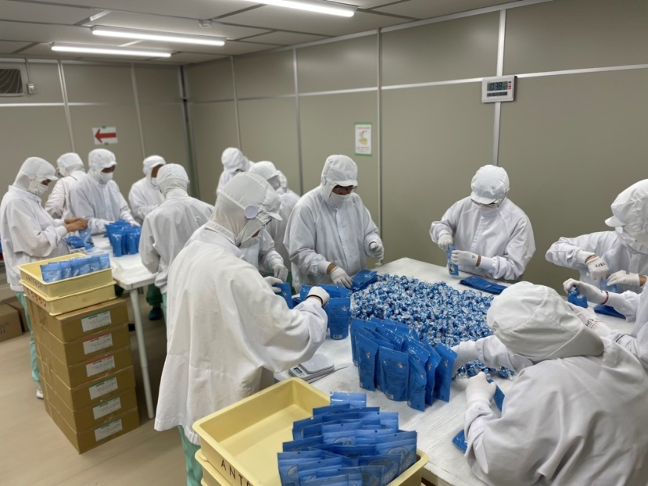
 | 神戸市長田区細田町4丁目1-7
 | 終日
 | チョコレートの袋詰め
 | 20名

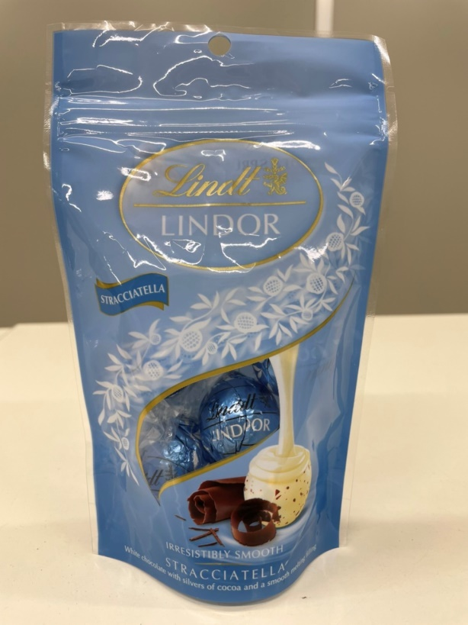
＜目的＞

 | 地域企業への貢献
 | 一般就労へのより近い環境での作業

＜成果＞

 | 利用者の仕事に対する姿勢の向上

 | 生産量の増加 |  |  |  |  | 活動内容の追加コメント

連携先の企業等の意見または評価

 | 連携した結果に対する意見または評価 |  |  | 生産量の向上が認められた
 | 今後の連携強化に向けた課題 |  |  | 生産量の増量
 |  |  |  | 新製品への対応

連携先企業名 |  |  | 株式会社 FIT |  |  |  | 担当者名 |  | 福島

